P1
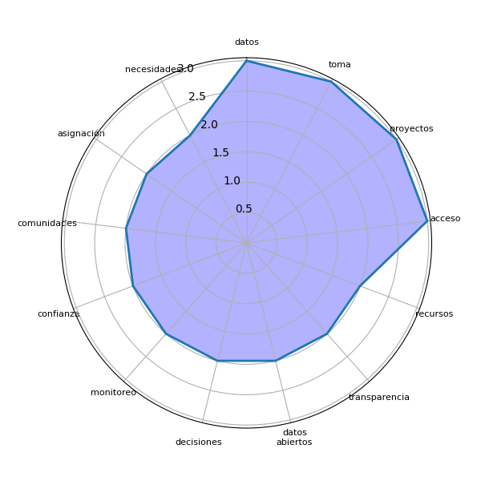
Sector | P1 | res
Chimaltenango | Los datos deben ser confiables y simplificados para ser entendibles por todos. | ['datos']
Chimaltenango | Proporcionar información real para garantizar un desarrollo equitativo y resolver problemas locales. | ['información real', 'desarrollo equitativo', 'problemas locales']
Chimaltenango | Facilitar la toma de decisiones comunitarias con información clara y accesible. | ['toma', 'decisiones comunitarias']
Chimaltenango | Incrementar la transparencia y el control ciudadano sobre los proyectos del gobierno. | ['transparencia', 'control', 'proyectos', 'gobierno']
Chimaltenango | Apoyar la planificación y monitoreo de recursos asignados para comunidades vulnerables. | ['planificación', 'monitoreo']
Chimaltenango | Generar confianza entre las comunidades mediante la información pública sobre presupuestos. | ['confianza', 'comunidades', 'información pública', 'presupuestos']
Chimaltenango | Reducir la corrupción mediante la vigilancia de fondos asignados y proyectos ejecutados. | ['corrupción', 'vigilancia', 'fondos asignados', 'proyectos']
Chimaltenango | Promover la igualdad mediante la distribución justa de recursos basados en datos. | ['igualdad', 'distribución justa']
Chimaltenango | Facilitar la participación activa de la comunidad en la toma de decisiones basadas en datos. | ['participación activa', 'comunidad', 'toma', 'decisiones', 'datos']
Chimaltenango | Mejorar la rendición de cuentas sobre el uso de recursos asignados a las comunidades. | ['rendición', 'cuentas']
Chimaltenango | Fortalecer las capacidades locales mediante el acceso a datos relevantes y actualizados. | ['capacidades locales', 'acceso']
Chimaltenango | Proporcionar un control transparente sobre los recursos asignados para proyectos locales. | ['control transparente']
Chimaltenango | Facilitar la gestión comunitaria mediante información confiable y actualizada sobre recursos. | ['gestión comunitaria']
Chimaltenango | Incrementar la participación ciudadana en la toma de decisiones basadas en datos abiertos. | ['participación ciudadana', 'toma', 'decisiones', 'datos abiertos']
Chimaltenango | Promover la planificación estratégica en la asignación de recursos locales. | ['planificación estratégica', 'asignación', 'recursos locales']
Chimaltenango | Mejorar la confianza entre ciudadanos y autoridades mediante la transparencia en los datos. | ['confianza', 'ciudadanos', 'autoridades', 'transparencia', 'datos']
Chimaltenango | Permitir a las comunidades priorizar sus necesidades con base en datos claros y accesibles. | ['comunidades', 'necesidades', 'base']
Chimaltenango | Reducir las desigualdades en la asignación de recursos públicos al visibilizar las necesidades. | ['desigualdades', 'asignación', 'recursos públicos', 'necesidades']
Chimaltenango | Facilitar el monitoreo de la implementación de proyectos mediante acceso a datos públicos. | ['monitoreo', 'implementación', 'proyectos', 'acceso', 'datos públicos']
Chimaltenango | Mejorar la equidad en la distribución de recursos basándose en datos reales y auditables. | ['equidad', 'distribución', 'recursos']
Chimaltenango | Aumentar la eficiencia en la gestión de recursos mediante el acceso a datos abiertos confiables. | ['eficiencia', 'gestión', 'recursos', 'acceso', 'datos abiertos']

P2
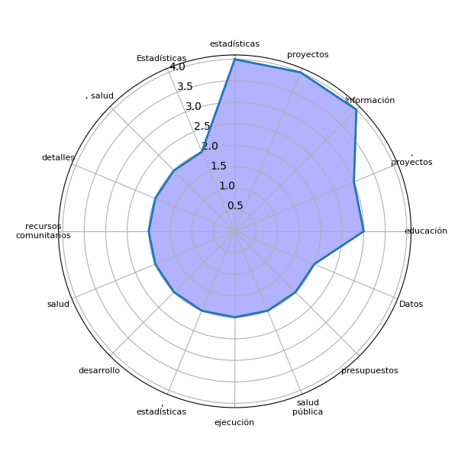
Sector | P2 | res
Chimaltenango | Información del Ministerio de Educación, salud, saneamiento y aguas residuales. | []
Chimaltenango | Datos sobre fondos asignados, proyectos realizados y servicios básicos. | ['Datos', 'fondos asignados', ', proyectos', 'servicios']
Chimaltenango | Estadísticas sobre educación, salud y acceso a recursos comunitarios. | ['Estadísticas', 'educación', ', salud', 'acceso', 'recursos comunitarios']
Chimaltenango | Datos económicos, proyectos ejecutados y detalles de presupuestos. | ['Datos económicos', ', proyectos', 'detalles', 'presupuestos']
Chimaltenango | Estudios socioeconómicos, datos estadísticos y proyecciones de desarrollo. | ['Estudios socioeconómicos', ', datos estadísticos', 'proyecciones', 'desarrollo']
Chimaltenango | Información sobre proyectos educativos y detalles de los contratos públicos. | ['Información', 'proyectos educativos', 'detalles', 'contratos públicos']
Chimaltenango | Censo poblacional, estadísticas de salud y proyectos ejecutados. | ['Censo poblacional', ', estadísticas', 'salud', 'proyectos']
Chimaltenango | Mapeo de recursos comunitarios y análisis de necesidades locales. | []
Chimaltenango | Proyecciones económicas y estadísticas poblacionales. | []
Chimaltenango | Contratos públicos, presupuestos ejecutados y estadísticas de progreso. | ['Contratos públicos', ', presupuestos', 'estadísticas', 'progreso']
Chimaltenango | Información sobre fondos de desarrollo y ejecución de proyectos. | ['Información', 'fondos', 'desarrollo', 'ejecución', 'proyectos']
Chimaltenango | Listados de proyectos, estadísticas de educación y salud, y datos poblacionales. | ['Listados', 'proyectos', ', estadísticas', 'educación', 'salud']
Chimaltenango | Censos poblacionales, estadísticas de pobreza y estudios de impacto social. | []
Chimaltenango | Datos sobre obras públicas, presupuestos locales y estadísticas de seguridad. | ['Datos', 'obras públicas', 'seguridad']
Chimaltenango | Proyecciones económicas, detalles de proyectos en ejecución y mapas de recursos comunitarios. | ['Proyecciones económicas', ', detalles', 'proyectos', 'ejecución', 'mapas', 'recursos comunitarios']
Chimaltenango | Información sobre educación, salud y estadísticas laborales. | ['Información', 'educación', ', salud', 'estadísticas']
Chimaltenango | Datos poblacionales, presupuestos de proyectos y registros de acceso a servicios básicos. | []
Chimaltenango | Censos demográficos, estudios de salud pública y estadísticas de empleo. | ['Censos demográficos', ', estudios', 'salud pública', 'estadísticas', 'empleo']
Chimaltenango | Estadísticas de proyectos ejecutados, datos poblacionales y recursos financieros asignados. | ['Estadísticas', 'proyectos ejecutados', ', datos', 'recursos']
Chimaltenango | Datos educativos, sanitarios y mapas de pobreza. | []
Chimaltenango | Información sobre presupuestos, proyectos educativos y estadísticas de salud pública. | ['Información', 'presupuestos', ', proyectos', 'estadísticas', 'salud pública']

